汽车
汽车
二手车
1.品牌
2.外观颜色（最好可增加如同画板一样的颜色选择功能）
3.首次上牌时间（----年)
4.是否定期4S保养
5有无重大事故
6.年检到期时间
7.交强险到期时间
8.商业险到期时间
9.汽车外观图上传
（左前 右后 侧面 仪表台 内饰 发动机舱）
10.上传行驶证
11. 行车里程数
12.转让价格（是否包过户）
13.标题（一句话广告）
14.补充说明
15.联系人
16.联系电话
QQ
17.看车地址

新车
从经销商提取主打车型产品放入新车页面首页用来填充
或则从汽车大全网站提取各种排行来填充
有待商讨

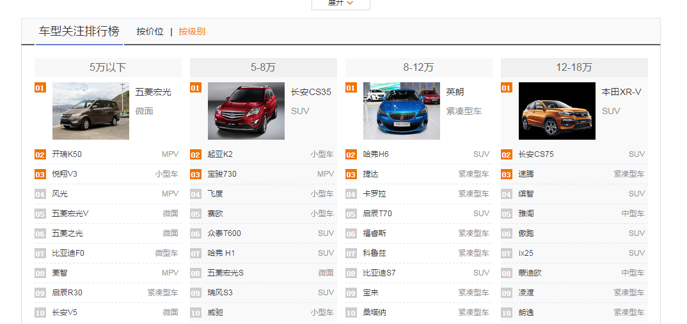

参考图

汽车服务
驾校
1.标题
2.驾照招生/教练招生
3.驾照等级
4.班别：平日计时班/全周计时班/加急速成班/周末班
5.补充说明
6.上传图片
7.联系人
8.联系电话
9.学车地点

过户代办
1.标题
2.类别：过户、汽车年检、代办上牌、违章代办、异地验车、外迁提档
3.价格
4.服务区域
5.联系人
6.联系电话
7.详细地址
8.补充说明
9.图片上传

汽车维修等
1.标题
2.联系人
3.联系电话
4.详细地址
5.补充说明
6.照片上传

拼车（即黑车）
1.标题
2.联系人
3.联系电话
4.车型（小轿车、面包车）
5.路线
6.补充说明
7.汽车照片外观上传

汽车美容等
1.标题
2.联系人
3.联系电话
4.详细地址
5.补充说明
6.照片上传

改装
1.标题
2.联系人
3.联系电话
4.详细地址
5.补充说明
6.照片上传

